Sheet1
名称 | 备注 | 定义解释 | sql | 数据库
今日已发台数 |  | 当前为发货状态，且发货时间为今天的订单数 | SELECT /*s.SHIPPING_ORDER_ID,DATE_FORMAT(CURDATE(),'%Y-%m-%d')*/ COUNT(1) JRYFTS FROM shipping_order S WHERE S.ORDER_STATUS_SC = 60 AND S.ACTUAL_SHIP_DATE >=DATE_FORMAT(CURDATE(),'%Y-%m-%d') | 科箭wms:scmwms_cytjf_wh1
已分配台数 | 今日新增已分配出库单件数 | 当前为已分配状态或部分分配的订单数 | SELECT /*s.SHIPPING_ORDER_ID,DATE_FORMAT(CURDATE(),'%Y-%m-%d')*/ COUNT(1) YFPTS FROM shipping_order S WHERE S.ORDER_STATUS_SC IN (15,20) | 科箭wms:scmwms_cytjf_wh2
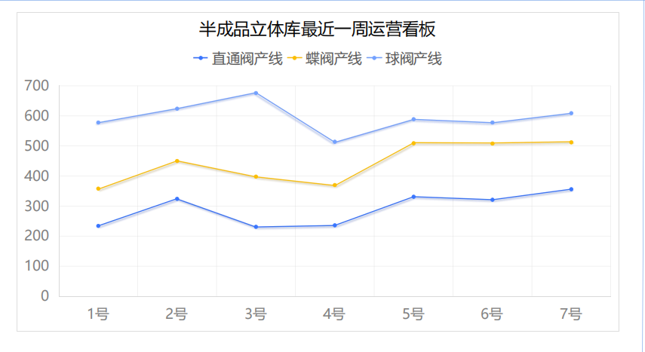
未分配台数 | 当前开放状态的件数 | 当前为开放状态的订单数 | SELECT /*s.SHIPPING_ORDER_ID,DATE_FORMAT(CURDATE(),'%Y-%m-%d')*/ COUNT(1) YFPTS FROM shipping_order S WHERE S.ORDER_STATUS_SC IN (10) | 科箭wms:scmwms_cytjf_wh3
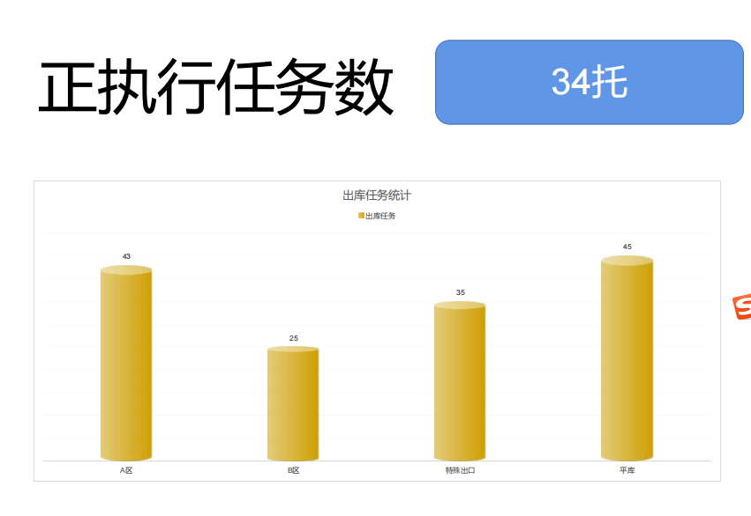
未执行出库数 | 今天分配未拣货、未下发WCS的件数 | 当前为分配状态，货位为立体库货位，下发WCS时间为空的订单数 | SELECT COUNT(1) AS WZXCKS FROM( SELECT SPD.SHIPPING_ORDER_ID FROM shipping_pick_detail SPD WHERE SPD.LOC = 'STAGE' AND SPD.ORDER_STATUS_SC = 10 AND SPD.PICK_UDF3 IS NULL GROUP BY SPD.SHIPPING_ORDER_ID ) T | 科箭wms:scmwms_cytjf_wh4
待拣货托盘数 | 已下发WCS到位，可拣货的托盘数 | 当前已下发WCS，PDA拣货时间为空的托盘数 | SELECT COUNT(1) DJTPS FROM ( SELECT SPD.LPN_ID FROM shipping_pick_detail SPD WHERE 1=1 AND SPD.LOC = 'STAGE' AND SPD.ORDER_STATUS_SC = 10 AND SPD.PICK_UDF3 IS NOT NULL GROUP BY SPD.LPN_ID ) T | 科箭wms:scmwms_cytjf_wh5
未上架入库单数 | 今日新增开放状态入库单件数 | 当前订单状态为开放或者收货的入库单数 | SELECT COUNT(1) WSJRKS FROM receipt R WHERE 1=1 /*AND R.RECEIPT_ID = 'wh1R241018000033'*/ AND RECEIPT_STATUS_SC IN (10,35,20) AND PT_STATUS_SC IN (10,20) | 科箭wms:scmwms_cytjf_wh6
出库订单未同步数 | 出库信息回传ERP失败明细数 | 出库拣货明细下回传erp状态为N的订单数 | SELECT COUNT(1) CKDDWTBS FROM shipping_PICK_detail SPD WHERE SPD.PICK_UDF9 = 'N' | 科箭wms:scmwms_cytjf_wh7
发货完工率 | 今日新增发货数量/今日新增出库单总件数 | =E2/(E2+E3+E4)*100% | 报表计算获得
货位使用数 | WCS满货位数量“/”WCS货位可用数量(WCS) | WCS满货位数量“/”WCS货位可用数量(WCS) | select ( SELECT CONVERT(VARCHAR,COUNT(1)) from WMS.Location WHERE 1=1 AND XExists = 'Y'--启用的位置 AND LanwayNo<>0 --货架上的位置 AND IsLocked = 'N' --未锁定 AND IsLoaded = 'N' --未载货 ) +'/'+ ( SELECT CONVERT(VARCHAR,COUNT(1)) from WMS.Location WHERE 1=1 AND XExists = 'Y'--启用的位置 AND LanwayNo<>0 --货架上的位置 ) as KYHWSL | 井松wms:GWMS_CQCY.WMS
日期1-7 | 7个值，对应X轴上显示的值 | 第一个日期为今天 | 报表计算获得
直通阀产线1-7 | 7个值，对应每个日期对应的值 | 创建时间在对应时间的出库订单条数（MES批次号带M） | SELECT COUNT(1) XZCKRW FROM shipping_order SO WHERE 1=1 AND SO.ORDER_TYPE_SC = 'CSCLL'/*生产领料*/ AND SO.EXTERNAL_ORDER_ID LIKE '%M%' AND SO.ORDER_DATE>'2024-10-18'/*需调整*/
蝶阀产线1-7 | 7个值，对应每个日期对应的值 | 创建时间在对应时间的出库订单条数（MES批次号带D） | SELECT COUNT(1) XZCKRW FROM shipping_order SO WHERE 1=1 AND SO.ORDER_TYPE_SC = 'CSCLL'/*生产领料*/ AND SO.EXTERNAL_ORDER_ID LIKE '%D%' AND SO.ORDER_DATE>'2024-10-18'/*需调整*/
球阀产线1-7 | 7个值，对应每个日期对应的值 | 创建时间在对应时间的出库订单条数（MES批次号带Q） | SELECT COUNT(1) XZCKRW FROM shipping_order SO WHERE 1=1 AND SO.ORDER_TYPE_SC = 'CSCLL'/*生产领料*/ AND SO.EXTERNAL_ORDER_ID LIKE '%Q%' AND SO.ORDER_DATE>'2024-10-18'/*需调整*/
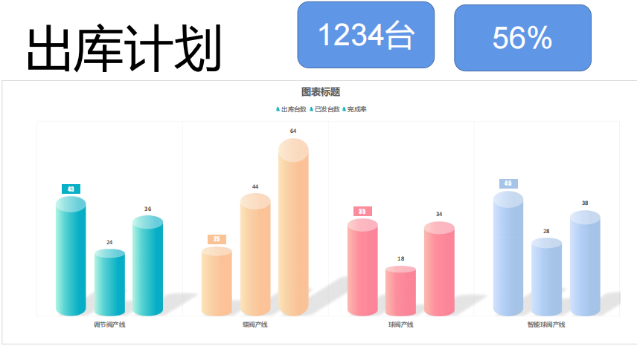
阀体部件产线1-7 | 7个值，对应每个日期对应的值 | 创建时间在对应时间的出库订单条数（MES批次号带V） | SELECT COUNT(1) XZCKRW FROM shipping_order SO WHERE 1=1 AND SO.ORDER_TYPE_SC = 'CSCLL'/*生产领料*/ AND SO.EXTERNAL_ORDER_ID LIKE '%V%' AND SO.ORDER_DATE>'2024-10-18'/*需调整*/
执行任务数总数 | 工作中任务总数(下发WCS工作总数) | 货位为立库货位(stage)，当前已下发WCS，但是状态为分配的托盘数量汇总 | SELECT COUNT(1) AS ZXRWSZS FROM ( SELECT SPD.LPN_ID FROM shipping_pick_detail spd where 1=1 AND spd.LOC ='STAGE'/*立库货位*/ AND spd.ORDER_STATUS_SC = 10/*拣货状态为开放*/ AND SPD.PICK_UDF2 = 'Y'/*下发WCS状态为Y*/ GROUP BY SPD.LPN_ID )T
出库下发A区数量 | 发到A区托盘数量 | 货位为立库货位(stage)，当前已下发WCS，下发区域为A区，当前状态为分配的托盘数量汇总 | SELECT COUNT(1) AS ZXRWS_A FROM ( SELECT SPD.LPN_ID FROM shipping_pick_detail spd LEFT JOIN shipping_detail_udf SDF ON spd.SHIPPING_ORDER_ID = SDF.SHIPPING_ORDER_ID AND spd.ORDER_LINE_ID = SDF.LINE_ID where 1=1 AND spd.LOC ='STAGE'/*立库货位*/ AND spd.ORDER_STATUS_SC = 10/*拣货状态为开放*/ AND SPD.PICK_UDF2 = 'Y'/*下发WCS状态为Y*/ AND SDF.SOD_UDF11 ='A'/*指定出库区域为A*/ GROUP BY SPD.LPN_ID )T
出库下发B区数量 | 发到B区托盘数量 | 货位为立库货位(stage)，当前已下发WCS，下发区域为B区，当前状态为分配的托盘数量汇总 | SELECT COUNT(1) AS ZXRWS_B FROM ( SELECT SPD.LPN_ID FROM shipping_pick_detail spd LEFT JOIN shipping_detail_udf SDF ON spd.SHIPPING_ORDER_ID = SDF.SHIPPING_ORDER_ID AND spd.ORDER_LINE_ID = SDF.LINE_ID where 1=1 AND spd.LOC ='STAGE'/*立库货位*/ AND spd.ORDER_STATUS_SC = 10/*拣货状态为开放*/ AND SPD.PICK_UDF2 = 'Y'/*下发WCS状态为Y*/ AND SDF.SOD_UDF11 ='B'/*指定出库区域为B*/ GROUP BY SPD.LPN_ID )T
特殊出口区数量 | 特殊口托盘数量(1046) | 货位为立库货位(stage)，当前已下发WCS，下发区域为1046区，当前状态为分配的托盘数量汇总 | SELECT COUNT(1) AS ZXRWS_1046 FROM ( SELECT SPD.LPN_ID FROM shipping_pick_detail spd LEFT JOIN shipping_detail_udf SDF ON spd.SHIPPING_ORDER_ID = SDF.SHIPPING_ORDER_ID AND spd.ORDER_LINE_ID = SDF.LINE_ID where 1=1 AND spd.LOC ='STAGE'/*立库货位*/ AND spd.ORDER_STATUS_SC = 10/*拣货状态为开放*/ AND SPD.PICK_UDF2 = 'Y'/*下发WCS状态为Y*/ AND SDF.SOD_UDF11 ='00-001-1046'/*指定出库区域为1046*/ GROUP BY SPD.LPN_ID )T
平库区数量 | 平库待拣货数量(货位数) | 货位为平库货位(stage)，当前状态为分配的出库订单货位数量汇总 | SELECT COUNT(1) AS ZXRWS_PK FROM ( SELECT SPD.LOC FROM shipping_pick_detail spd where 1=1 AND spd.LOC <>'STAGE'/*平库货位*/ AND spd.ORDER_STATUS_SC = 10/*拣货状态为开放*/ GROUP BY SPD.LOC )T
出库计划总数 | 当月新增出库单总件数 | 当月已拣货或已发货生产领料出库订单数+当前未拣货且创建时间在两个月内的生产领料出库订单数 | SELECT S.SHIPPING_ORDER_ID FROM shipping_order s WHERE 1 = 1 AND s.ORDER_TYPE_SC = 'CSCLL'/*生产领料单*/ AND ( ( s.ORDER_STATUS_SC = 60/*已发货*/ AND DATE_FORMAT(CURDATE(), '%Y-%m') = DATE_FORMAT(S.ACTUAL_SHIP_DATE, '%Y-%m')/*发货日期为当月*/ ) OR ( s.ORDER_STATUS_SC IN (10, 15, 20, 50, 55)/*开放、部分分配、分配、拣货、部分发货*/ AND s.CREATED_DATE >= DATE_SUB(CURDATE(), INTERVAL 2 MONTH)/*两个月内创建的单据*/ ) )
出库计划完成百分比 | 当月新增出库已完成/当月新增总出库 | 当月已拣货或已发货生产领料出库订单数/出库计划总数
总已发 |  |  | SELECT COUNT(1) tjfyf FROM shipping_order s WHERE s.ORDER_TYPE_SC = 'CSCLL'/*生产领料单*/ AND s.ORDER_STATUS_SC = 60/*已发货*/ AND DATE_FORMAT(CURDATE(), '%Y-%m') = DATE_FORMAT(S.ACTUAL_SHIP_DATE, '%Y-%m')/*发货日期为当月*/
调节阀产线出库台数 | 调节阀产线当月新增出库单数 | 出库计划总数（mes批次号带M） | SELECT S.SHIPPING_ORDER_ID FROM shipping_order s WHERE 1 = 1 AND s.ORDER_TYPE_SC = 'CSCLL'/*生产领料单*/ AND S.EXTERNAL_ORDER_ID LIKE '%M%'/*直通阀*/ AND ( ( s.ORDER_STATUS_SC = 60/*已发货*/ AND DATE_FORMAT(CURDATE(), '%Y-%m') = DATE_FORMAT(S.ACTUAL_SHIP_DATE, '%Y-%m')/*发货日期为当月*/ ) OR ( s.ORDER_STATUS_SC IN (10, 15, 20, 50, 55)/*开放、部分分配、分配、拣货、部分发货*/ AND s.CREATED_DATE >= DATE_SUB(CURDATE(), INTERVAL 2 MONTH)/*两个月内创建的单据*/ ) )
调节阀产线已发台数 | 调节阀产线当月新增已发单数 | 当月已拣货或已发货生产领料出库订单数（mes批次号带M） | SELECT COUNT(1) tjfyf FROM shipping_order s WHERE s.ORDER_TYPE_SC = 'CSCLL'/*生产领料单*/ AND s.ORDER_STATUS_SC = 60/*已发货*/ AND DATE_FORMAT(CURDATE(), '%Y-%m') = DATE_FORMAT(S.ACTUAL_SHIP_DATE, '%Y-%m')/*发货日期为当月*/ and S.EXTERNAL_ORDER_ID LIKE '%M%'
调节阀产线完成率 | 调节阀产线已发台数/调节阀产线出库台数 | 计算值
蝶阀产线出库台数 | 蝶阀产线当月新增出库单数 | 出库计划总数（mes批次号带D） | SELECT S.SHIPPING_ORDER_ID FROM shipping_order s WHERE 1 = 1 AND s.ORDER_TYPE_SC = 'CSCLL'/*生产领料单*/ AND S.EXTERNAL_ORDER_ID LIKE '%D%'/*蝶阀*/ AND ( ( s.ORDER_STATUS_SC = 60/*已发货*/ AND DATE_FORMAT(CURDATE(), '%Y-%m') = DATE_FORMAT(S.ACTUAL_SHIP_DATE, '%Y-%m')/*发货日期为当月*/ ) OR ( s.ORDER_STATUS_SC IN (10, 15, 20, 50, 55)/*开放、部分分配、分配、拣货、部分发货*/ AND s.CREATED_DATE >= DATE_SUB(CURDATE(), INTERVAL 2 MONTH)/*两个月内创建的单据*/ ) )
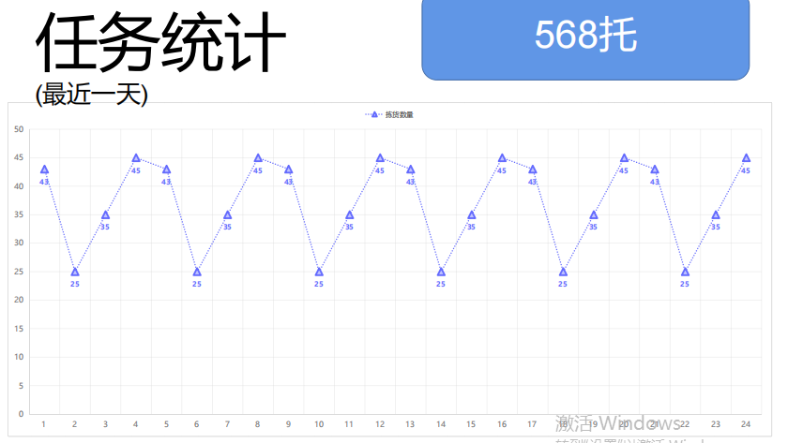
蝶阀产线已发台数 | 蝶阀产线当月新增已发单数 | 当月已拣货或已发货生产领料出库订单数（mes批次号带D）
蝶阀产线完成率 | 蝶阀产线已发台数/蝶阀产线出库台数 | 计算值
球阀产线出库台数 | 球阀产线当月新增出库单数 | 出库计划总数（mes批次号带Q） | SELECT S.SHIPPING_ORDER_ID FROM shipping_order s WHERE 1 = 1 AND s.ORDER_TYPE_SC = 'CSCLL'/*生产领料单*/ AND S.EXTERNAL_ORDER_ID LIKE '%Q%'/*球阀*/ AND ( ( s.ORDER_STATUS_SC = 60/*已发货*/ AND DATE_FORMAT(CURDATE(), '%Y-%m') = DATE_FORMAT(S.ACTUAL_SHIP_DATE, '%Y-%m')/*发货日期为当月*/ ) OR ( s.ORDER_STATUS_SC IN (10, 15, 20, 50, 55)/*开放、部分分配、分配、拣货、部分发货*/ AND s.CREATED_DATE >= DATE_SUB(CURDATE(), INTERVAL 2 MONTH)/*两个月内创建的单据*/ ) )
球阀产线已发台数 | 球阀产线当月新增已发单数 | 当月已拣货或已发货生产领料出库订单数（mes批次号带Q）
球阀产线完成率 | 球阀产线已发台数/球阀产线出库台数 | 计算值
阀体部件产线出库台数 | 阀体部件产线当月新增出库单数 | 出库计划总数（mes批次号带V） | SELECT S.SHIPPING_ORDER_ID FROM shipping_order s WHERE 1 = 1 AND s.ORDER_TYPE_SC = 'CSCLL'/*生产领料单*/ AND S.EXTERNAL_ORDER_ID LIKE '%V%'/*阀体部件*/ AND ( ( s.ORDER_STATUS_SC = 60/*已发货*/ AND DATE_FORMAT(CURDATE(), '%Y-%m') = DATE_FORMAT(S.ACTUAL_SHIP_DATE, '%Y-%m')/*发货日期为当月*/ ) OR ( s.ORDER_STATUS_SC IN (10, 15, 20, 50, 55)/*开放、部分分配、分配、拣货、部分发货*/ AND s.CREATED_DATE >= DATE_SUB(CURDATE(), INTERVAL 2 MONTH)/*两个月内创建的单据*/ ) )
阀体部件产线已发台数 | 阀体部件产线当月新增已发单数 | 当月已拣货或已发货生产领料出库订单数（mes批次号带V）
阀体部件产线完成率 | 阀体部件产线已发台数/阀体部件产线出库台数 | 计算值
智能球阀产线出库台数 | 智能球阀产线当月新增出库单数 | 出库计划总数（出库订单专用字段判断）
智能球节阀产线已发台数 | 智能球阀产线当月新增已发单数 | 当月已拣货或已发货生产领料出库订单数（出库订单专用字段判断）
智能球节阀产线完成率 | 智能球阀产线已发台数/智能球阀产线出库台数 | 计算值
立库出库任务24小时时段统计(时间1-24)(拣货任务1-24) | 24小时内各时段完成WCS拣货任务数 | 当前24小时内，各时段立体库PDA拣货确认完成托盘总数(按托盘号+拣货确认时间汇总) | SELECT SPD.LPN_ID,SPD.PICKED_DATE,SPD.PICKED_BY FROM shipping_pick_detail SPD WHERE 1=1 AND SPD.LOC = 'STAGE' AND SPD.PICKED_DATE >= DATE_SUB(CURDATE(), INTERVAL 1 HOUR)/*拣货时段*/ GROUP BY SPD.LPN_ID,SPD.PICKED_DATE,SPD.PICKED_BY
立库出库任务24小时统计总数 | 24小时内完成WCS拣货任务数总数 | 各时段合计

